WI
APROBACIÓN (SOLAMENTE PARA FIRMAS ELECTRÓNICAS EN EQMS)
 |  | Nombre (firma electrónica) |  |  |  | Función / Área |  |  |  |  |  |  |  |  |  |  | Fecha y Hora
Creado por
Revisado por
Aprobado por

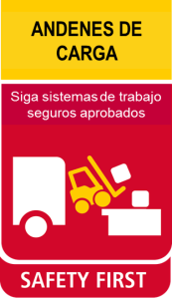
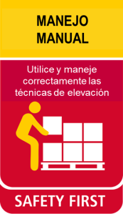
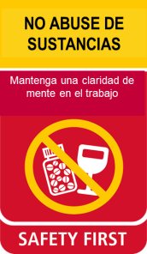
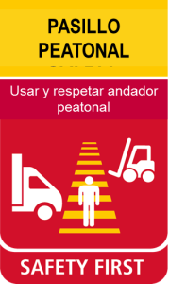
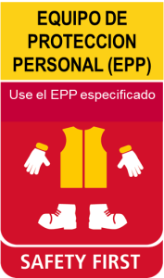
SITE / CUENTA |  | SUPPLY CHAIN SC : Latin America : PAC : Peru and Chile : Chile : CL - Consumer : CL - Kraft - Guacolda : CL - Kraft - Guacolda - WHS. (SMRU73460) | 12 Reglas de Seguridad Primero |  |  |  |  |  |  |  | EQUIPO DE PROTECCION PERSONAL (EPP) | Alta visibilidad | Guantes | Protector Auricular | Casco | Traje protector
SUB-PROCESO |  | Recepción Camión
PROPIETARIO DEL DOCUMENTO |  | Andres Barros Santander; Daniel Alejandro Farias Ortiz |  |  |  |  |  |  |  |  |  |  |  |  |  |  | NIVEL DE ATENCION REQUERIDA
VERSIÓN |  | 4 |  | x | x |  |  | x | x | x |  | x | x |  |  |  | N | Estandar | 1
VÁLIDO DESDE |  | Oct-25 |  | 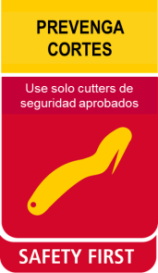 | 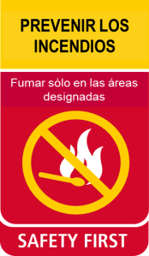 | 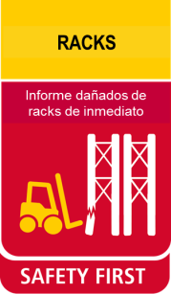 |  | 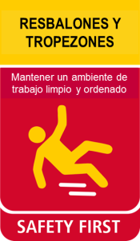 |  |  |  | Calzado de Seguridad | Arnés y Línea de Vida | Gafas | Protector Facial | Mascarilla | $ | Especial | 6
VÁLIDO HASTA |  | Oct-27 |  |  |  |  |  |  |  |  |  |  |  |  |  |  | L | Riguroso | 2
NÚMERO DE DOCUMENTO |  | WI-154940 |  |  |  |  |  |  |  |  |  |  |  |  |  |  | Controles y barreras : S = Seguridad Q = Calidad E = Entorno P = Productividad
TÍTULO DEL DOCUMENTO |  | Recepción Camión |  |  | x |  |  | x |  |  |  | x
RATIO ESTÁNDAR DE PRODUCTIVIDAD (SPR) |  | N/A | EQUIPO Y MATERIALES NECESARIOS: |  |  |  | Documentación De Transporte, EPP, Blue Yonder, Plataforma TMS, Facturas de Transporte, Control de Arribo, Control de Transportistas, Packing List, Planificación de Transporte, Formulario de Control de recepción de productos
UNIDAD DE MEDIDA (UOM) |  | N/A

Recepción Patrimonial
Sala de espera Transportistas
SECUENCIA | DESCRIPCION DE LA TAREA |  | PUNTOS DE CONTROL S / Q / P (HSE, Calidad, Productividad) |  |  |  |  |  |  | ACCIONES DE PREVENCION Y CONTENCION |  |  |  |  | TIPO DE ATENCION | FOTO
1 | Llegada del camión al CD. Al ingreso del CD el guardia valida la identificación del Transportista en portería notificando al Patrimonial antes de su ingreso la llegada del camión. En porteria se le entrega al Transportista el Formulario de Control de Arribo donde escribira datos personales y los del Camión. |  | S1: Golpes con objetos dentro del entorno de trabajo. S2: Caídas de un mismo nivel. S3: Exposición radiación UV. S4: Riesgo de atropello. S5: Choque y/o colisión contra estructuras o vehículos. Q1: Dcoumentación P: |  |  |  |  |  |  | S1/ S2: Mantener orden y limpieza en los sectores de trabajo y tránsito, No correr en el exterior. S3: Uso de elementos de protección e insumos protectores filtro UV (manga larga, lentes de seguridad, protector solar). S4: Estar atento al movimiento y circulación de vechiculos. S5: El vehiculo debe respetar la velocidad maxima (20 Km/h), no usar elementos distractores, tocar bocina para advertir algun peligro, respetar la señalización del lugar. S5: Uso de Elemento de Proteccion Personal (Chaleco reflectante, Calzado de Seguridad). Q1: Validar que sea correcta a la especificada en el packing list de recepción de camiones P: |  |  |  |  | N | 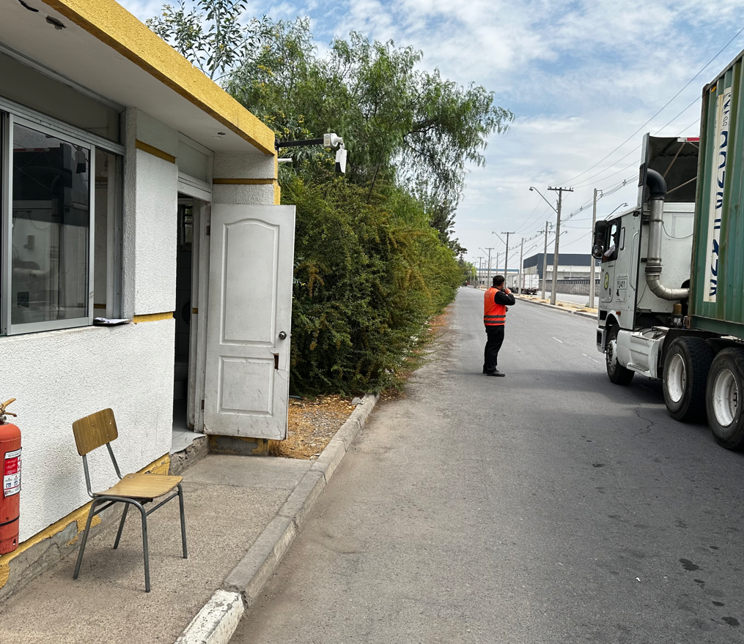 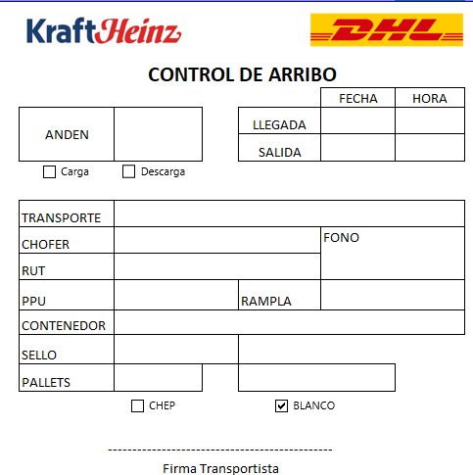
2 | Los transportista nacionales y Over Flow se presenta en la entrada principal, en la recepción del Site donde debe registrarse con la seguridad del Site y verficar que cumpla con la Planificación de transportista, este tomara la información y la registrara en el Formulario de Control de Transportistas. Los transportista de Camiones importados deben esperar en el patio a la espera de la autorización del conferente para posicionarse en el anden y entregar documentación. Seguridad del Site verificara implementos de seguridad del transportista para su acceso a la bodega, en caso de no tener, no podra acceder. Estos Implementos son: - Zapatos de seguridad - Chaleco reflectante. |  | S1: Golpes con objetos dentro del entorno de trabajo. S2: Caidas de un mismo nivel. S3: Atropellamientos por desplazamiento dentro del Site con equipos MHE. Q1: Datos |  |  |  |  |  |  | S1/S2: Mantener orden y limpieza en los sectores de trabajo y tránsito, No correr en el site. S3: Circular por Zonas Demarcadas en el Site (peatonal). Respetar la preferencia de MHE en todo momento. |  |  |  |  | $ | 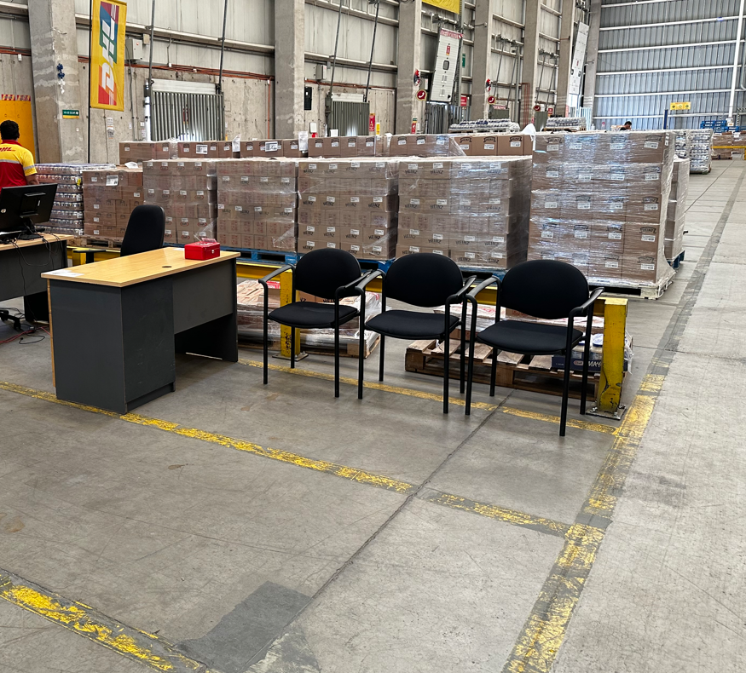 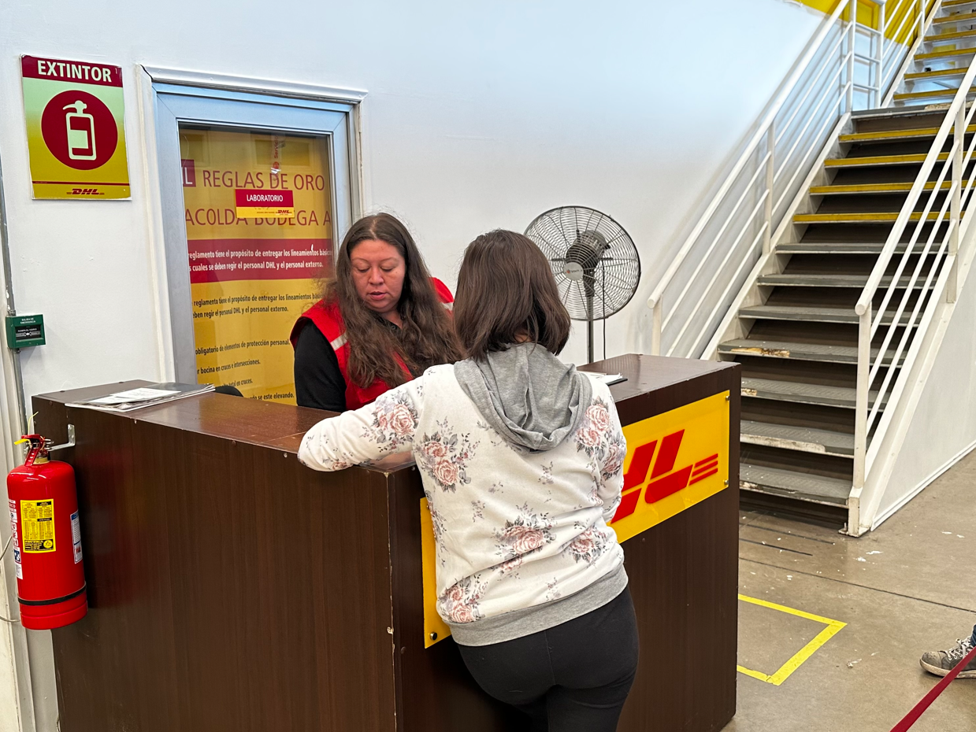
3 | Administrativo de Ingreso dara aviso a Seguridad Patrimonial de disponibilidad de andenes y sera el responsable de la asignación de los andenes para los camiones Importados, Nacionales y Over Flow. Administrativo de Ingreso recibe la información del Transportista y valida recepción de la mercaderia. |  | S1: Golpes con objetos dentro del entorno de trabajo. S2: Caidas de un mismo nivel. S3: Atropellamientos por desplazamiento dentro del Site con equipos MHE. Q1: Datos |  |  |  |  |  |  | S1/S2: Mantener orden y limpieza en los sectores de trabajo y tránsito, No correr en el site. S3: Circular por Zonas Demarcadas en el Site (peatonal). Respetar la preferencia de MHE en todo momento. |  |  |  |  | $
Recepción Patrimonial
Plataforma TMS
Sala de espera Transportistas
4 | Para camiones de Over Flow el Administrativo de Transporte valida la recepción del camión verificando mediante la documentación siguiente: - La planilla de traslados del Dia correspondiente. - La plataforma TMS en la sección de Gestión de Viajes-> Viajes-> Salidas de Viajes-> N° De Viaje. |  | S1: Trastorno Músculo Esquelético por Movimientos Repetitivos y Malas Posturas. S2: Golpes con objetos dentro del entorno de trabajo. S3: Caidas de un mismo nivel. S4: Fatiga visual |  |  |  |  |  |  | S1: Evitar malas posturas al transitar y realizar la tarea, Pausas laborales y periodos de descanso en la jornada, uso de kit ergonómico (mouse pad, apoya muñecas u otros) S2/S3: Mantener orden y limpieza en los sectores de trabajo y tránsito, No correr en el site. S4: Mantener luminarias encendidas, en buen estado y cumplimiento de luxs. |  |  |  |  | $
Factura Camión
Planilla Packing List
5 | Para Camiones Importados y Nacionales el Administrativo de ingreso Valida recepción del camión verificando la documentación siguiente: Para camiones nacionales: - La factura - Control de Arribo Para camiones Importados: - Guia de Despacho - Control de Arribo |  | S1: Trastorno Músculo Esquelético por Movimientos Repetitivos y Malas Posturas. S2: Golpes con objetos dentro del entorno de trabajo. S3: Caidas de un mismo nivel. S4: Fatiga visual |  |  |  |  |  |  | S1: Evitar malas posturas al transitar y realizar la tarea, Pausas laborales y periodos de descanso en la jornada, uso de kit ergonómico (mouse pad, apoya muñecas u otros) S2/S3: Mantener orden y limpieza en los sectores de trabajo y tránsito, No correr en el site. S4: Mantener luminarias encendidas, en buen estado y cumplimiento de luxs. |  |  |  |  | $ | 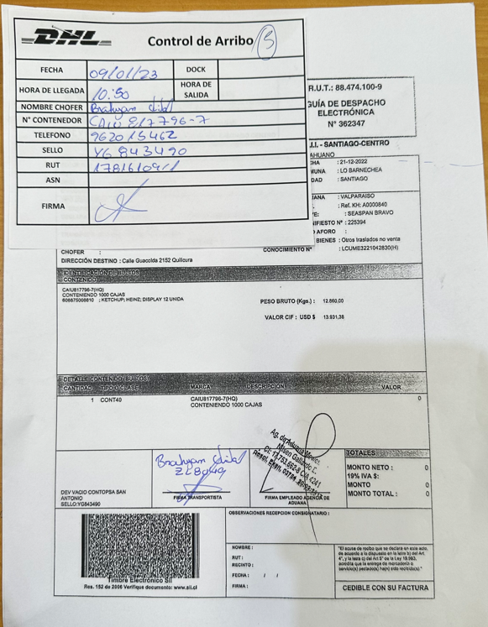 
Sellos del Camión
Código del Sello
Sellos del Camión en Factura
6 | El Administrativo de Ingreso o de Transporte dara esta documentación al conferente de ingreso para realizar la primera etapa de verificación del Check List de recepción y Descarga de Camión. El Conferente debe validar mediante el Check List de recepción y Descarga de Camión la documentación del transportista inspeccionando visualmente para los siguientes casos: Importación: - Sello - N° De Referencia - N° De Guia o Factura - Container - Patente Nacional y Over Flow: - Sello: en copia hoja del transportista, Si coinside con el del camión - N° De Referencia - N° De Guia o Factura - Container - Patente Nota: El conferente debe llevar un registro fotografico de los sellos del camión con retención Anual. |  | S1: Golpes con objetos dentro del entorno de trabajo. S2: Caidas de un mismo nivel. S3: Fatiga visual. Q: Validar Información de recepción del Contenedor. |  |  |  |  |  |  | S1/S2: Mantener orden y limpieza en los sectores de trabajo y tránsito, No correr en el site S3: Mantener luminarias en encendidas, en buen estado y cumplimiento de luxs. Q1: Validar cumplimiento de los sellos del camión en fisico que coincida con el detallado en la Factura. |  |  |  |  | L | 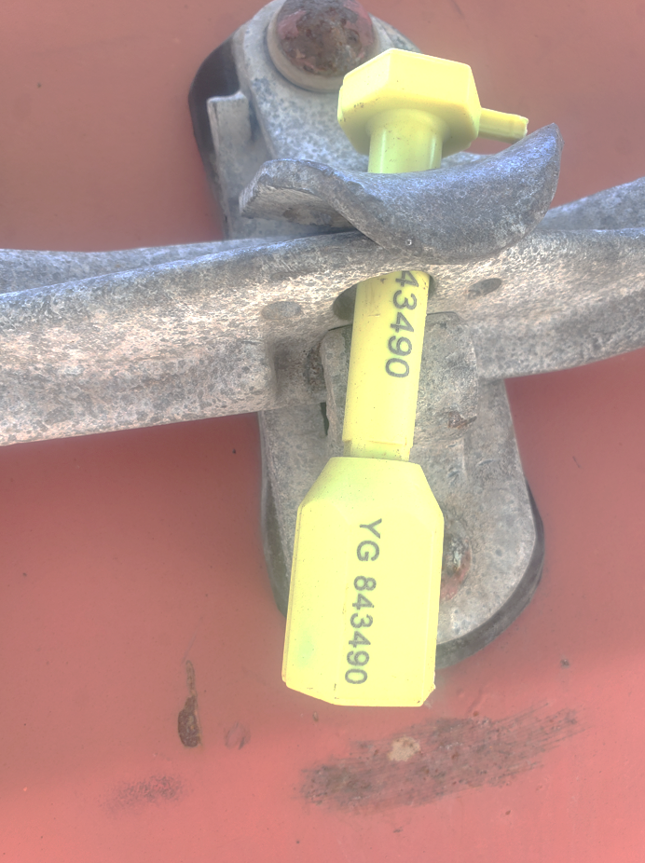 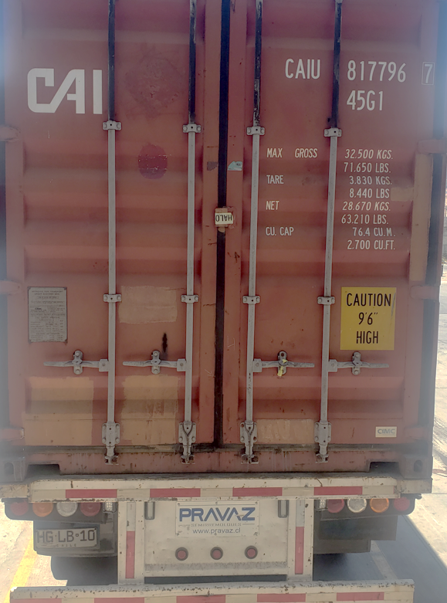 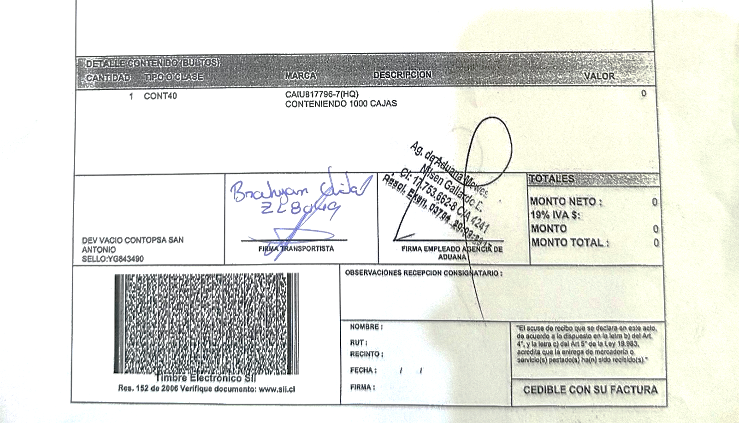
Check List Recepción y Descarga de Camión
7 | El conferente pide al transportista tomar una foto del sello del camión para verificar sellos, una vez validada con la documentación, solicita al transportista romper el sello del camión para realizar una primera inspección visual mediante el Formulario : -CHL-GUA-KRA-QRA-FO-014 Check List Recepción y Descarga de Camión Confirmando que no exista para Los tipos de Camiones: -Ausencia de Olores de productos en Descomposición - Presencia de Vectores y Roedores - Producto Sobre Pallet - Camión Limpio - Estructura del Camión Nota: En caso de haber mercaderia No Conforme, el conferente debe llevar un registro fotografico con retención Anual de los lotes de los pallets, tomando las precauciones necesarias. |  | S1: Golpes con objetos dentro del entorno de trabajo. S2: Caidas de un mismo nivel. S3: Fatiga visual. Q1: Check List Recepción y Descarga de Camión |  |  |  |  |  |  | S1/S2: Mantener orden y limpieza en los sectores de trabajo y tránsito, No correr en el site. S3: Mantener luminarias en encendidas, en buen estado y cumplimiento de luxs. Q1: Verificar estado del contenedor, que no este golpeado, rasgado, que la temperatura este en el rango permitido. |  |  |  |  | L | 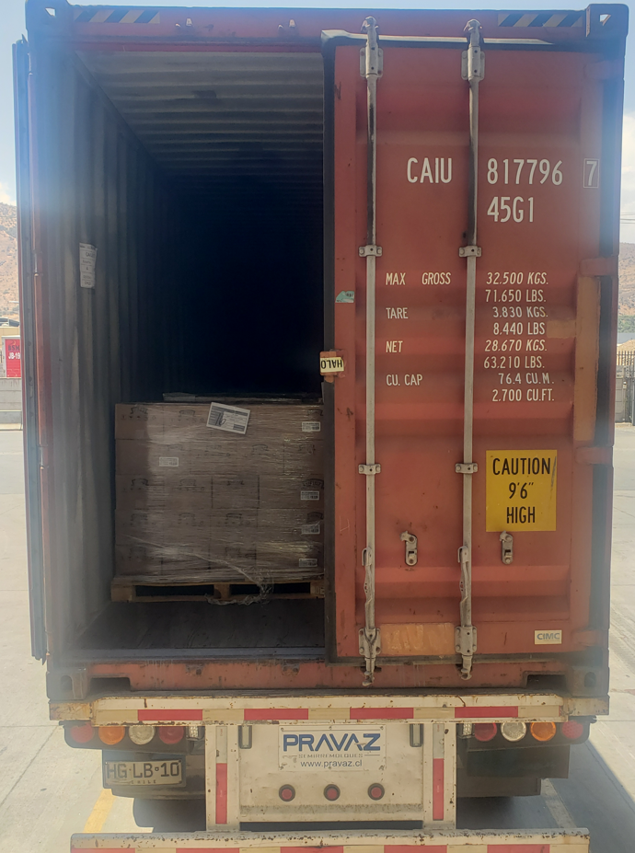 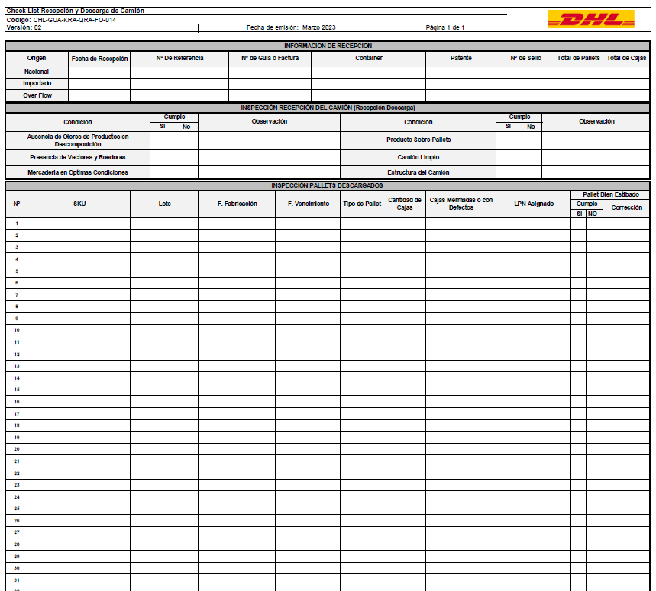
8 | El conferente de ingreso debe levantar el puente para el aculatado del camión levantando la cadena. Con el camión ya aculatado el conferente debe hacer contrapeso sobre el puente para nivelarlo a la altura del camión. El transportista debe dirigirse a la sala de espera y hacer entrega de las llave del camión a la Adminstrativo de Ingreso, y posteriormente entregarlas al conferente para respetar la regla de la Llave. |  | S1: Golpes con objetos dentro del entorno de trabajo. S2: Caidas de un mismo nivel. S3: Cortes y golpes con elementos de la rampa. S4: Riesgos ergonomicos. S5: Caída distinto nivel desde andén. S6: Desplazamiento de Vehiculo ya aculatado por no tener cuña. |  |  |  |  |  |  | S1/S2: Mantener orden y limpieza en los sectores de trabajo y tránsito, No correr en el site S3: Mantenimiento preventivo de andenes, cadena y agarre en buen estado. S4: Evitar malas posturas al realizar la tarea. S5: Generar contrapeso en sector medio de la rampa para evitar caídas accidentales. No descender de andén. S6: Utilizar cuñas y solicitar llave para evitar desplazamiento de vehiculo. |  |  |  |  | $ | 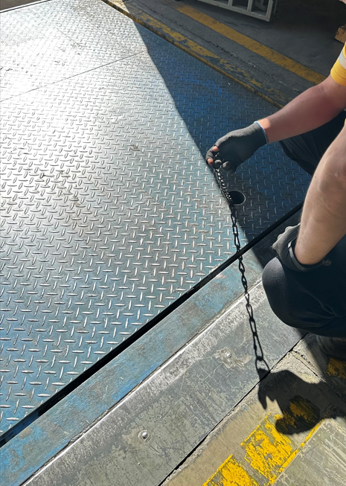 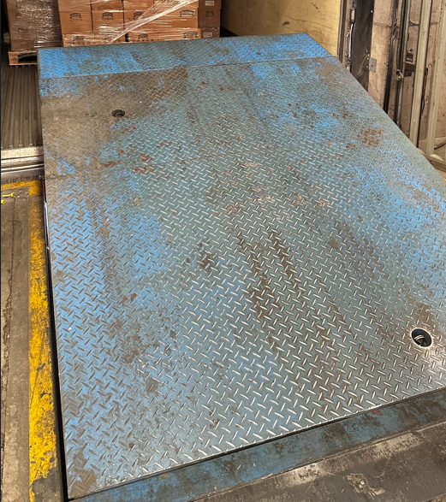 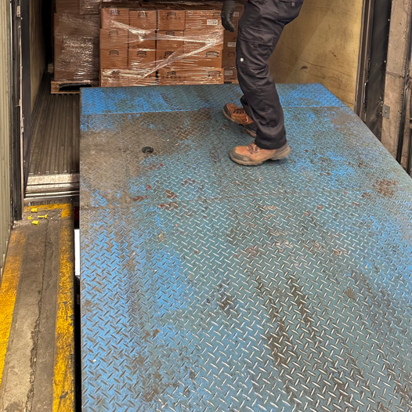
Regla de la LLave
Cuñas en el Camión
Mercaderia Por descargar
9 | Conferente de Ingreso debe hacer cumplir por seguridad del proceso de inspección y descarga : - La Regla de la llave - Inspeccionar que las Cuñas en el Camión esten puesta, en caso de no tener, se le debe facilitar unas transitorias. Una vez que la información es validada y el camión es inspeccionado y aprobado, el conferente autorizara la descarga. |  | S1: Golpes con objetos dentro del entorno de trabajo. S2: Caidas de un mismo nivel. S3: Atropello de peatones en el exterior. S4: Choque y/o colisión contra estructuras o vehículos en el exterior. S5: Desplazamiento de Vehiculo ya aculatado por no tener cuña. Q1:Estado de la mercaderia |  |  |  |  |  |  | S1/S2: Mantener orden y limpieza en los sectores de trabajo y tránsito, No correr en el site S3/S4: El vehiculo debe respetar la velocidad maxima (20 Km/h), no usar elementos distractores, verificar que no existan obstaculos en el camino, tocar bocina para advertir algun peligro, respetar la señalización del lugar. S5: Utilizar cuñas y solicitar llave para evitar desplazamiento de vehiculo. Q1: Verificar que el contenedor tenga ausensia de moscos y olores. |  |  |  |  | $ | 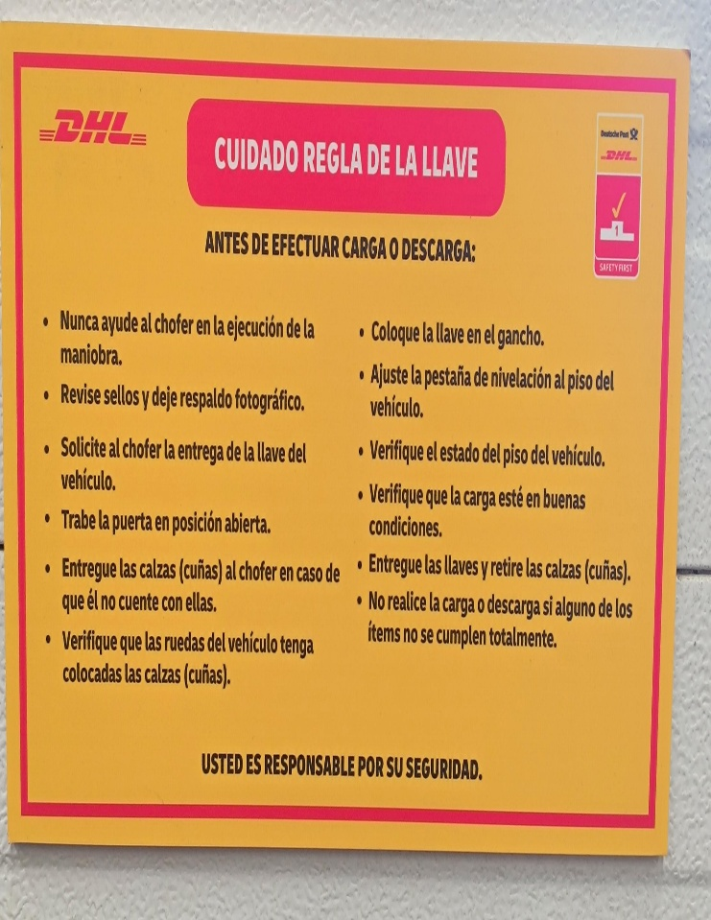 |  |  | 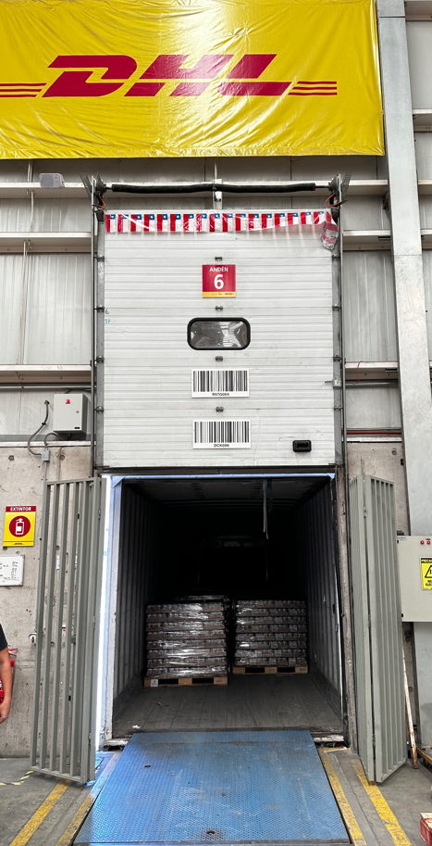 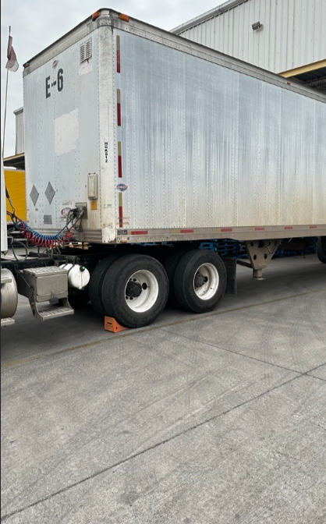
 |  | DESVIACIÓN |  | ACCIONES
2 | La Información de Transporte no concuerda con la Planificación del Dia. |  | Notificar al Coordinador de Operaciones, Control Tower y Seguridad Patrimonial.
6 | Sellos del Camión no coinciden con la documentación entregada por el transportista |  | Notificar a el Administrativo de Ingreso, Coordinador, Patrimonial y Analista Comex
7 | Pallet con presencia de olores, vectores, roedores,con producto en Piso, estructura de camión no conforme |  | Notificar a QA y a el Coordinador de Operaciones, en caso de rechazar el contenedor notificar al cliente a la brevedad.
 |  |  |  |  |  |  |  |  |  |  |  |  |  |  |  |  | 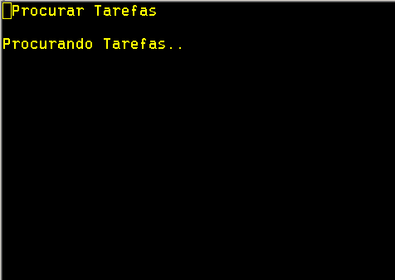
CONTROL DE COPIAS IMPRESAS (SI APLICA)
ORIGINALES CON FIRMA
Válido desde |  |  |  |  |  |  | Válido hasta
COPIAS CONTROLADAS
Firma del Quality Assurance local |  |  | Fecha de impresión |  |  |  | Copia número |  |  |  | Responsable de la salvaguarda

HISTORIAL DE REVISONES
Revisión |  | Fecha | Modificación
4 |  | 2025-10-06 | Actualizacion de formato
3 |  | 2023-10-10 | Se hace énfasis en la inspección en los puntos de control de seguridad para descarga de mercaderia (Regla de la Llave y Cuñas en el Camión)
2 |  | 2023-03-24 | Se agregan documentos complementarios para resolución de este Instructivo.
1 |  | 2022-01-03 | Instructivo de trabajo nuevo, primera versión

eQMS TEMPLATE VERSIÓN
Número de versión |  | 1
Válida desde |  | 2024-07-02

Este documento contiene información confidencial y secreto comercial patentado de DHL Supply Chain, al que se te permite acceso como condición de empleado. La divulgación de este documento está absolutamente prohibida sin el consentimiento expreso y escrito de DHL Supply Chain.

